画面遷移図
ドキュメント名 |  | デッキ管理機能 |  |  | セクション
プロジェクト名 |  | サイトリニューアル |  |  | 作成者 | 城下 | 作成日 | 2025-05-09 | 更新者 | 更新日

 | 画面遷移図（管理画面）

グローバル
メニュー
デッキ一覧
検索入力
「新規登録」押下
デッキ編集
 |  |  | 01

検索結果

「CSV登録」押下
デッキ登録
CSVアップロード

デッキタグ
一覧
 |  |  |  |  | ※MTGマスターデータ管理画面へのリンク

「新規登録」押下
アーキタイプ管理
検索入力
検索結果
アーキタイプ編集

「CSV取り込み」押下
アーキタイプ登録
CSVアップロード

直近の大会管理
 |  |  |  | ※カスタマイズなし

アーキタイプ登録
CSVアップロード

デッキ一覧(検索入力)
ドキュメント名 |  |  |  |  | デッキ管理機能 |  |  |  | セクション
プロジェクト名 |  |  |  |  | サイトリニューアル |  |  |  | 作成者 |  | 城下 |  | 作成日 | 2025-04-30 | 更新者 | 更新日

機能No |  |  | M15-01 |  | 機能名 |  | デッキ一覧(検索入力) |  |  |  |  |  | 概要 | キーワード、カテゴリ、大会名などでデッキを検索。結果を一覧表示。

 | レイアウト図
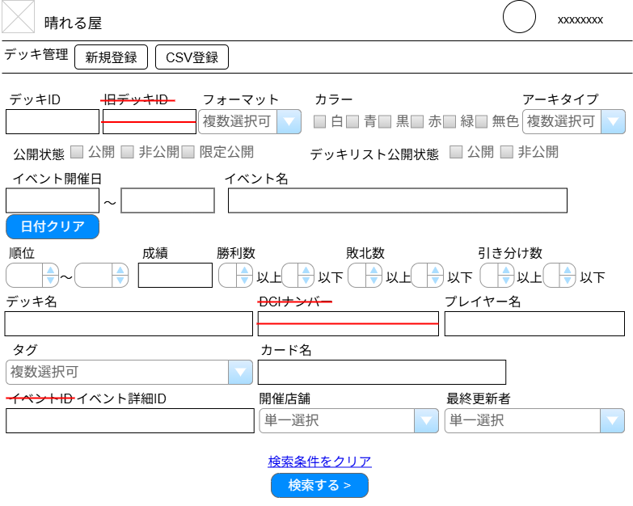

(1)
(2)

(3)
(4)
(5)
(6)
(7)

(8)
(9)

(10)
(11)
(12)

(13)
(17)
(18)
(19)
(20)
(21)
(22)
(14)
(15)
(16)

(23)
(24)
(25)

(26)
(27)

(28)
(29)
(30)

(31)

(32)

 | カスタマイズ説明

 |  | ・カスタマイズ要件
 |  |  | ・イベントID検索削除しイベント詳細ID検索を追加する
 |  |  | ・旧デッキID、DCIナンバーは不要のため削除
 |  | ・カスタマイズ要件に記載の内容以外は現行踏襲とする。

 | 処理概要（★はカスタマイズ項目）

 |  | 各項目を入力し、デッキ検索を実行する。
 |  | 大会開始時刻前のデッキは検索結果に表示しない。
 |  | ユーザ作成のデッキは検索結果に表示しない。
 |  | 以下の項目はスペースorカンマ区切りで複数検索可能
 |  |  | デッキID
 |  |  | デッキ名（部分一致）
 |  |  | 成績（部分一致）
 |  |  | イベント名（部分一致）
 |  |  | プレイヤー名（部分一致）
 |  |  | イベント詳細ID
 |  | 複数タグが指定された場合はAND検索
 |  | カード名が指定された場合は、カード名（日）・カード名（英）から完全一致検索

 |  | ★画面上の検索項目を差し替え、除去する
 |  |  | ・識別ID:2「旧デッキID」、識別ID:21「DCIナンバー」を除去する
 |  |  | ・識別ID:25「イベントID」を「イベント詳細ID」に差し替える
 |  |  | ・識別ID:17～22「勝利数」「敗北数」「引き分け数」を除去する
 |  | ★画面の変更にあわせて、検索実行ロジック内に記載されている
 |  |  | ・検索項目「イベントID」を「イベント詳細ID」に差し替える
 |  |  | ・検索項目「旧デッキID」、「DCIナンバー」を除去する

 | 識別ID |  |  | ラベル |  | 書式・制限 |  | 必須 |  | 最大値 | 初期値 | 画面部品の説明
 | 1 |  |  | 新規登録 |  | ボタン |  | - |  |  |  | デッキ新規登録画面に遷移する
 | 2 |  |  | CSV,TSV取り込み |  | ボタン |  | - |  |  |  | デッキ登録CSV, TSVアップロード画面に遷移する
 | 3 |  |  | デッキID |  | 数値、スペース、カンマ |  | - |  | 50文字
 | 4 |  |  | 旧デッキID |  | 文字列 |  | - |  |  |  | ※カスタマイズ対応、項目を除去する
 | 5 |  |  | フォーマット |  | 複数選択 |  | - |  |  |  | MtbFormatから選択 サジェスト機能
 | 6 |  |  | カラー |  | チェックボックス |  | - |  |  |  | MtbColorから選択 サジェスト機能
 | 7 |  |  | アーキタイプ |  | 複数選択 |  | - |  |  |  | DtbArchetypeから選択 サジェスト機能
 | 8 |  |  | 公開状態 |  | 複数選択 |  | - |  |  |  | -
 | 9 |  |  | デッキリスト公開状態 |  | チェックボックス |  | - |  |  |  | -
 | 10 |  |  | イベント開催日(From) |  | 文字列(yyyy/mm/dd) |  | - |  |  | 3か月前の日付 | カレンダー選択 初期値として3か月前の日付が入力されている
 | 11 |  |  | イベント開催日(To) |  | 文字列(yyyy/mm/dd) |  | - |  |  |  | カレンダー選択
 | 12 |  |  | イベント名 |  | 文字列 |  | - |  | 50文字
 | 13 |  |  | 日付クリア |  | ボタン |  | - |  |  |  | 項目「イベント開催日(From)」「イベント開催日(To)」の値をクリアする
 | 14 |  |  | 順位(From) |  | 数値（1以上） |  | - |  |  |  | -
 | 15 |  |  | 順位(To) |  | 数値（1以上） |  | - |  |  |  | -
 | 16 |  |  | 成績 |  | 文字列 |  | - |  | 50文字 |  | -
 | 17 |  |  | 勝利数(From) |  | 数値（0以上） |  | - |  |  |  | ※カスタマイズ対応、項目を除去する
 | 18 |  |  | 勝利数(To) |  | 数値（0以上） |  | - |  |  |  | ※カスタマイズ対応、項目を除去する
 | 19 |  |  | 敗北数(From) |  | 数値（0以上） |  | - |  |  |  | ※カスタマイズ対応、項目を除去する
 | 20 |  |  | 敗北数(To) |  | 数値（0以上） |  | - |  |  |  | ※カスタマイズ対応、項目を除去する
 | 21 |  |  | 引き分け数(From) |  | 数値（0以上） |  | - |  |  |  | ※カスタマイズ対応、項目を除去する
 | 22 |  |  | 引き分け数(To) |  | 数値（0以上） |  | - |  |  |  | ※カスタマイズ対応、項目を除去する
 | 23 |  |  | デッキ名 |  | 文字列 |  | - |  | 50文字
 | 24 |  |  | DCIナンバー |  | 文字列 |  | - |  |  |  | ※カスタマイズ対応、項目を除去する
 | 25 |  |  | プレイヤー名 |  | 文字列 |  | - |  | 50文字
 | 26 |  |  | タグ |  | 複数選択 |  | - |  |  |  | MtbDeckTag から選択 サジェスト機能
 | 27 |  |  | カード名 |  | 文字列 |  | - |  | 100文字
 | 28 |  |  | イベントID → イベント詳細ID |  | 数値、スペース、カンマ |  | - |  | 50文字 |  | ※カスタマイズ対応、現行画面にある「イベントID」を除去、「イベント詳細ID」に差し替える
 | 29 |  |  | 開催店舗 |  | 単一選択 |  | - |  |  |  | MtbShopから選択
 | 30 |  |  | 最終更新者 |  | 単一選択 |  | - |  |  |  | Eccube\Entity\Member から選択
 | 31 |  |  | 検索条件をクリア |  | リンク |  | - |  |  |  | 入力された各項目の値を空白にする
 | 32 |  |  | 検索する |  | ボタン |  | - |  |  |  | 入力項目一覧で設定された値をもとに検索を実行する

デッキ一覧(検索結果)
ドキュメント名 |  |  |  |  | デッキ管理機能 |  |  |  | セクション
プロジェクト名 |  |  |  |  | サイトリニューアル |  |  |  | 作成者 |  | 城下 |  | 作成日 | 2025-05-01 | 更新者 | 更新日

機能No |  |  | M15-01 |  | 機能名 |  | デッキを一覧(検索結果) |  |  |  |  |  | 概要 | デッキ一覧(入力)で検索した結果を一覧表示。

 | レイアウト図
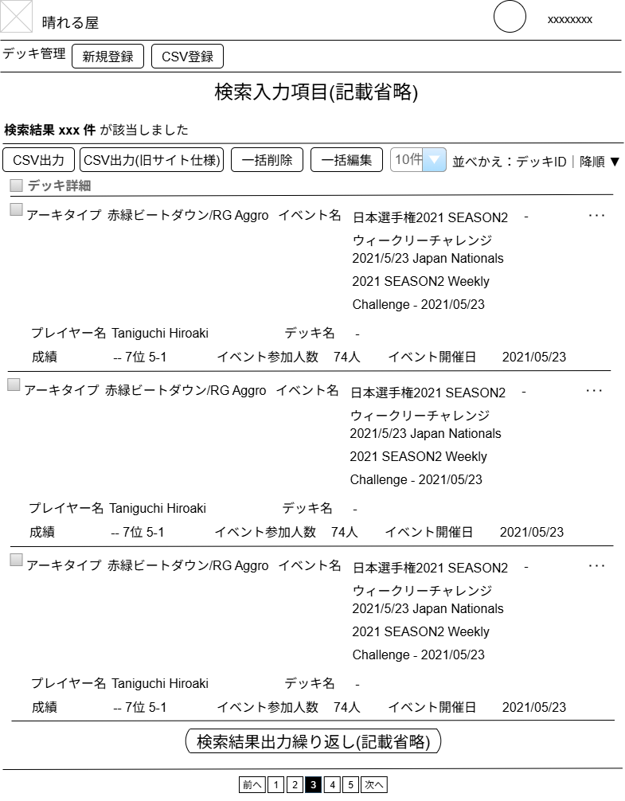

(1)
デフォルト値変更
選択肢
変更
(2)
(3)
(4)
(5)
(6)
(7)
(8)
(9)

(10)
(11)

勝利数-敗北数-引き分け数 の表示除去

(11)

 | カスタマイズ説明

 |  | ・カスタマイズ要件
 |  |  | ・旧デッキID、DCIナンバーは不要のため削除
 |  | ・カスタマイズ要件に記載の内容以外は現行踏襲とする。

 | 処理概要（★はカスタマイズ項目）

 |  | デッキ検索結果を一覧表示する。表示後、以下の操作ができる。
 |  |  | 検索結果一覧表示から個別にデッキの編集画面へ遷移できる。
 |  |  | 検索結果一覧表示から個別にデッキの削除ができる。
 |  |  | 検索結果一覧表示のうちチェックを入れたものに対し、以下の操作ができる。
 |  |  |  | CSV出力する。
 |  |  |  | 一括削除する。
 |  |  |  | 一括編集する。

 |  | ★1ページあたりの表示件数のデフォルト値を「100件」とする
 |  | ★画面上の項目を除去する
 |  |  | ・識別ID:2「並べ替え項目」の選択肢「勝利数」「敗北数」「引き分け数」「DCIナンバー」を除去する
 |  |  | ・識別ID:6「CSV出力(旧サイト仕様)」を除去する
 |  |  | ・識別ID:10 デッキ詳細情報の成績部分から、「勝利数-敗北数-引き分け数」 の表示を除去する
 |  | ★画面上の一括編集(アコーディオン)項目を除去する
 |  |  | ・識別ID:13「DCIナンバー」を除去する
 |  | ★画面の変更にあわせて、検索実行ロジック内に記載されている
 |  |  | ・「DCIナンバー」の並べ替えを除去する
 |  | ★画面の変更にあわせて、一括編集実行ロジック内に記載されている
 |  |  | ・「DCIナンバー」の更新を除去する

 | 識別ID |  |  | ラベル |  | 書式・制限 |  | 必須 |  | 最大値 | 初期値 | 画面部品の説明
 | 1 |  |  | 該当件数 |  | 文字列 |  | - |  |  |  | デッキ一覧(入力)で設定された条件に合致するデッキの件数
 | 2 |  |  | 件数 |  | 単一選択 |  | - |  |  |  | 選択肢: 10件 50件 100件 300件 500件 1000件 2000件 10000件 12000件 ※カスタマイズ対応 デフォルト値を100件とする
 | 3 |  |  | 並べかえ: 項目 |  | 単一選択 |  | - |  |  |  | 選択肢: デッキID 順位 勝利数 敗北数 引き分け数 イベント開催日 イベント名(日) イベント名(英) デッキ名 DCIナンバー プレイヤー名 ※カスタマイズ対応、選択肢「DCIナンバー」「勝利数」「敗北数」「引き分け数」を除去する
 | 4 |  |  | 並べ替え: ソート順 |  | 単一選択 |  | - |  |  |  | 選択肢: 昇順 降順
 | 5 |  |  | CSV出力 |  | ボタン |  | - |  |  |  | 一覧左側のチェックボックスを選択したデッキ情報のCSVがダウンロードされる
 | 6 |  |  | CSV出力(旧サイト仕様) |  | ボタン |  | - |  |  |  | ※カスタマイズ対応、項目を除去する
 | 7 |  |  | 一括削除 |  | ボタン |  | - |  |  |  | 一覧左側のチェックボックスを選択したデッキを一括で削除する
 | 8 |  |  | 一括編集 |  | ボタン |  | - |  |  |  | 一括編集(アコーディオン)を開く
 | 9 |  |  | デッキ詳細 |  | チェックボックス |  | - |  |  |  | チェックすると、デッキ情報(後述)に配置されているチェックボックスをすべてオン/オフにする
 | 10 |  |  | デッキ情報 |  | リンク |  | - |  |  |  | ・デッキの情報を設定されている件数ぶん出力する ・クリックすると当該デッキの編集画面へ遷移する ・情報の左上にチェックボックスを配置、チェックされたデッキを「一括削除」「一括編集」の対象にする
 | 11 |  |  | ポップアップメニュー （…） |  | ボタン |  | - |  |  |  | 当該デッキに対するポップアップメニューを表示する ・編集 編集画面へ遷移する ・削除 確認ダイアログを表示し、OKを選択したらデッキを削除する
 | 12 |  |  | ページングUI |  | リンク |  | -

 | 一括編集(アコーディオン)

(1)
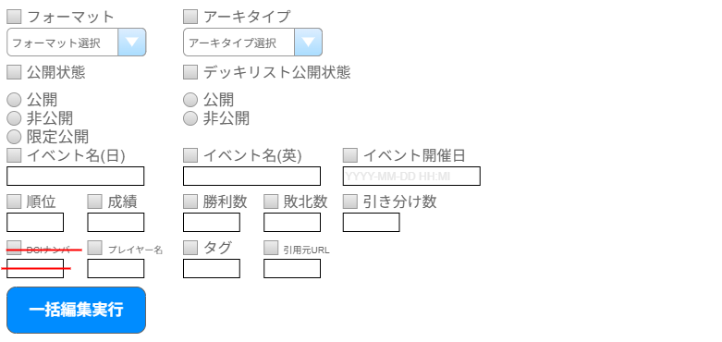
(2)

(3)
(4)

(5)
(6)
(7)

(8)
(9)
(10)
(11)
(12)

(13)
(14)
(15)
(16)

(17)

 | 識別ID |  |  | ラベル |  | 書式・制限 |  | 入力チェック |  |  |  | 画面部品の説明
 | 1 |  |  | フォーマット |  | 単一選択 |  | チェックを入れた場合のみ必須 |  |  |  | サジェスト機能
 | 2 |  |  | アーキタイプ |  | 単一選択 |  | チェックを入れた場合のみ必須 |  |  |  | サジェスト機能
 | 3 |  |  | 公開状態 |  | ラジオボタン |  | チェックを入れた場合のみ必須
 | 4 |  |  | デッキリスト公開状態 |  | ラジオボタン |  | チェックを入れた場合のみ必須
 | 5 |  |  | イベント名(日) |  | 文字列 |  | チェックを入れた場合のみ必須、255文字まで
 | 6 |  |  | イベント名(英) |  | 文字列 |  | チェックを入れた場合のみ必須、255文字まで
 | 7 |  |  | イベント開催日 |  | 文字列 |  | チェックを入れた場合のみ必須、日付形式チェック |  |  |  | YYYY-M-DD HH:ii
 | 8 |  |  | 順位 |  | 数値 |  | チェックを入れた場合のみ必須、数値チェック
 | 9 |  |  | 成績 |  | 文字列 |  | チェックを入れた場合のみ必須、32文字まで
 | 10 |  |  | 勝利数 |  | 数値 |  | チェックを入れた場合のみ必須、数値チェック |  |  |  | ※カスタマイズ対応、項目を除去する
 | 11 |  |  | 敗北数 |  | 数値 |  | チェックを入れた場合のみ必須、数値チェック |  |  |  | ※カスタマイズ対応、項目を除去する
 | 12 |  |  | 引き分け数 |  | 数値 |  | チェックを入れた場合のみ必須、数値チェック |  |  |  | ※カスタマイズ対応、項目を除去する
 | 13 |  |  | DCIナンバー |  | 文字列 |  | チェックを入れた場合のみ必須 |  |  |  | ※カスタマイズ対応、項目を除去する
 | 14 |  |  | プレイヤー名 |  | 文字列 |  | チェックを入れた場合のみ必須、64文字まで
 | 15 |  |  | タグ |  | 複数選択 |  | チェックを入れた場合のみ必須 |  |  |  | サジェスト機能
 | 16 |  |  | 引用元URL |  | 文字列 |  | チェックを入れた場合のみ必須、255文字まで
 | 17 |  |  | 一括編集実行 |  | ボタン |  | - |  |  |  | 入力された項目に該当するデータを更新する

デッキ編集
ドキュメント名 |  |  |  |  |  | デッキ管理機能 |  |  |  | セクション
プロジェクト名 |  |  |  |  |  | サイトリニューアル |  |  |  | 作成者 |  | 城下 |  |  | 作成日 |  | 2025-05-02 | 更新者 | 更新日

機能No |  |  | M15-02 |  |  | 機能名 |  | デッキ編集 |  |  |  |  |  |  | 概要 |  | デッキの各種情報を編集する。

 | レイアウト図

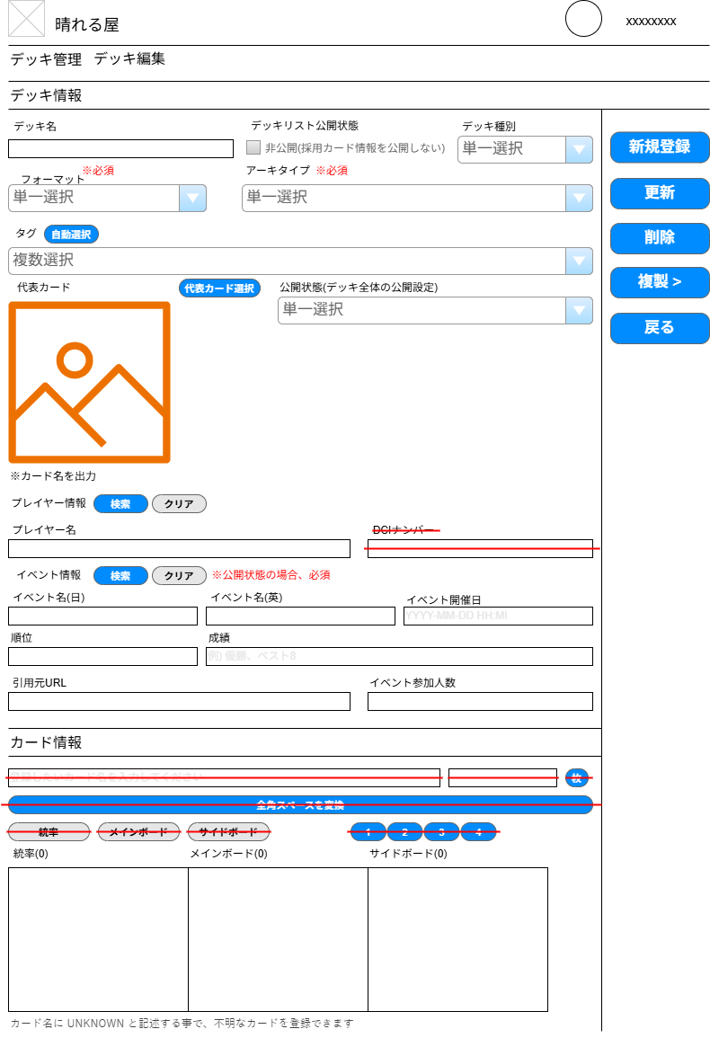

(2)
(3)
(1)
(35)
(4)
(5)
(36)

(7)
(37)
(6)

(9)
(38)
(8)
(10)
(39)

(11)
(12)

(13)
(14)

(15)
(16)
(18)
(19)
(17)

(20)
(21)

(22)
(23)

(25)
(26)
(24)
(27)

(28)
(30)
(31)
(29)
(32)
(33)
(34)

 | カスタマイズ説明

 |  | ・カスタマイズ要件
 |  |  | ・カード情報の領域については3種類のテキストボックスとし入力補助の機能を削減する
 |  |  | ・旧デッキID、DCIナンバーは不要のため削除
 |  |  | ・カード情報欄にあるカード名、枚数、全角スペース変換ボタンは不要のため削除
 |  | ・カスタマイズ要件に記載の内容以外は現行踏襲とする。

 | 処理概要（★はカスタマイズ項目）

 |  | 画面上の各項目を入力して、デッキの新規登録および登録済みデッキの内容変更ができる。
 |  | 登録済みデッキを対象とする場合、当該デッキの削除ができる。
 |  | 登録済みデッキを対象とする場合、当該デッキの複製ができる。

 |  | 画面上の各項目の制御について
 |  |  | (5) アーキタイプを選択変更すると、JSで(8)代表カードが更新される。
 |  |  | (7) タグ自動設定は、アーキタイプ選択後に利用できる。
 |  |  |  | アーキタイプ未選択時はアラート表示
 |  |  |  | アーキタイプにデッキタグが設定されていないときはアラート表示
 |  |  | (13) プレイヤー名は手入力またはプレイヤー検索からの入力が可能
 |  |  | (17～19) イベント名、開催日は手入力またはイベント検索からの入力が可能
 |  |  | (32～34) 統率、メインボード、サイドボードのテキストエリアに入力すると、JSで（）内の枚数が更新される。

 |  | 登録・更新時
 |  |  | 統率、メインボード、サイドボードの入力書式が不正の場合、メッセージを表示して登録エラー
 |  |  |  | 「{ボード名} の x 行目に、異常な値が入力されています」
 |  |  | 統率、メインボード、サイドボードの入力内容が現行フォーマットに則さない場合、登録はできるが、
 |  |  |  | 「{ボード名} のカードが、現行フォーマットに則さない形で登録されています。」の警告メッセージとともに、詳細メッセージを表示する。
 |  |  |  |  | 存在しないカードが入力されている場合 「n 行目の {カード名} は存在しません」
 |  |  |  |  | 禁止カードが入力されている場合「n 行目の {カード名} は禁止カードです」
 |  |  |  |  | フォーマットの範囲外カードが入力されている場合「n 行目の {カード名} はフォーマットの範囲から外れています」
 |  |  |  |  | 4枚制限ルールのあるカードが5枚以上入力されている場合「 n 行目の {カード名} が5枚以上登録されています」
 |  |  |  |  | 1枚制限ルールのあるカードが2枚以上入力されている場合「 n 行目の {カード名} 2枚以上登録されています」
 |  |  |  |  | フォーマットで統率者カードが使用できないのに入力されている場合「このフォーマットでは統率用カードを使用しません」
 |  |  |  |  | フォーマットの最大枚数を超えている場合「ボード内のカード枚数が n 枚を上回っています」
 |  |  |  |  | フォーマットの最小枚数に満たない場合「ボード内のカード枚数が n 枚を下回っています」
 |  |  | 編集者を記録する。
 |  |  | カードイメージをセットする。カードイメージ未設定時は、アーキタイプの代表カードイメージをセットする。

 |  | ★画面上の項目を除去する
 |  |  | ・識別ID:11「DCIナンバー」を除去する
 |  |  | ・識別ID:24「カード名」を除去する
 |  |  | ・識別ID:25「枚数」を除去する
 |  |  | ・識別ID:26「枚(カード情報)」を除去する
 |  |  | ・識別ID:27「全角スペースを変換」を除去する
 |  |  | ・識別ID:28「統率」を除去する
 |  |  | ・識別ID:29「メインボード」を除去する
 |  |  | ・識別ID:30「サイドボード」を除去する
 |  |  | ・識別ID:31「1, 2, 3, 4」を除去する
 |  | ★画面上の項目を除去にともなうJavScriptを除去する
 |  |  | ・識別ID:26「枚(カード情報)」押下時の「統率」「メインボード」「サイドボード」へ反映させる機能
 |  |  | ・識別ID:27「全角スペースを変換」押下時の全角スペース変換機能
 |  |  | ・識別ID:28「統率」押下時の、識別ID:21「カード名」の入力値を識別ID:23「統率」欄へ切り替える機能
 |  |  | ・識別ID:29「メインボード」押下時の、識別ID:21「カード名」の入力値を識別ID:24「メインボード」欄へ切り替える機能
 |  |  | ・識別ID:30「サイドボード」押下時の、識別ID:21「カード名」の入力値を識別ID:25「サイドボード」欄へ切り替える機能
 |  |  | ・識別ID:31「1, 2, 3, 4」押下時の、識別ID:21「カード名」と識別ID:23「統率」、識別ID:24「メインボード」、識別ID:25「サイドボード」の
 |  |  | いずれかへ反映させる機能
 |  | ★画面上のプレイヤー検索ポップアップの項目を除去する
 |  |  | ・識別ID:7「プレイヤーの情報」から「DCIナンバー」を除去する
 |  | ★画面の変更にあわせて、登録/更新ロジック内に記載されている
 |  |  | ・項目「DCIナンバー」を除去する
 |  | ★画面の変更にあわせて、プレイヤー検索のロジック内に記載されている
 |  |  | ・項目「DCIナンバー」を除去する

 | 識別ID |  |  | ラベル |  |  | 書式・制限 |  | 必須 |  | 最大値 |  | 初期値 |  |  | 画面部品の説明
 | 1 |  |  | デッキ名 |  |  | 文字列 |  |  |  | 255文字
 | 2 |  |  | デッキリスト公開状態 (非公開) |  |  | チェックボックス |  | -
 | 3 |  |  | デッキ種別 |  |  | 単一選択 |  | - |  |  |  |  |  |  | 選択肢: event, user
 | 4 |  |  | フォーマット |  |  | セレクトボックス |  | ○ |  |  |  |  |  |  | サジェスト機能
 | 5 |  |  | アーキタイプ |  |  | セレクトボックス |  | ○ |  |  |  |  |  |  | サジェスト機能
 | 6 |  |  | タグ |  |  | セレクトボックス |  | - |  |  |  |  |  |  | サジェスト機能
 | 7 |  |  | 自動設定(タグ) |  |  | ボタン |  | - |  |  |  |  |  |  | 選択したアーキタイプに紐づけられているタグを自動入力する
 | 8 |  |  | 代表カード |  |  | 画像 |  | -
 | 9 |  |  | 代表カード検索 |  |  | ボタン |  | - |  |  |  |  |  |  | 代表カード検索のポップアップを表示
 | 10 |  |  | 公開状態 |  |  | セレクトボックス |  | - |  |  |  |  |  |  | 選択肢: 公開, 非公開, 限定公開
 | 11 |  |  | 検索 |  |  | ボタン |  | - |  |  |  |  |  |  | プレイヤー検索のポップアップを表示
 | 12 |  |  | クリア |  |  | ボタン |  | - |  |  |  |  |  |  | プレイヤー情報をクリアする
 | 13 |  |  | プレイヤー名 |  |  | 文字列 |  |  |  | 64文字
 | 14 |  |  | DCIナンバー |  |  | 数値 |  | - |  |  |  |  |  |  | ※カスタマイズ対応、項目を除去する
 | 15 |  |  | 検索 |  |  | ボタン |  | - |  |  |  |  |  |  | イベント検索のポップアップを表示
 | 16 |  |  | クリア |  |  | ボタン |  | - |  |  |  |  |  |  | イベント情報（イベント名日英、開催日）をクリアする
 | 17 |  |  | イベント名(日) |  |  | 文字列 |  | △ |  | 255文字 |  |  |  |  | 公開状態が「公開」の場合、必須
 | 18 |  |  | イベント名(英) |  |  | 文字列 |  | △ |  | 255文字 |  |  |  |  | 公開状態が「公開」の場合、必須
 | 19 |  |  | イベント開催日 |  |  | 文字列(日付) |  | △ |  |  |  |  |  |  | 公開状態が「公開」の場合、必須 YYYY/MM/DD HH:Mi
 | 20 |  |  | 順位 |  |  | 数値 |  | -
 | 21 |  |  | 成績 |  |  | 文字列 |  | - |  | 32文字
 | 22 |  |  | 引用元URL |  |  | 文字列 |  | - |  | 2048文字
 | 23 |  |  | イベント参加人数 |  |  | 数値 |  | -
 | 24 |  |  | カード名 |  |  | 文字列 |  | - |  |  |  |  |  |  | ※カスタマイズ対応、項目を除去する
 | 25 |  |  | 枚数 |  |  | 数値 |  | - |  |  |  |  |  |  | ※カスタマイズ対応、項目を除去する
 | 26 |  |  | 枚(カード情報) |  |  | ボタン |  | - |  |  |  |  |  |  | ※カスタマイズ対応、項目を除去する
 | 27 |  |  | 全角スペースを変換 |  |  | ボタン |  | - |  |  |  |  |  |  | ※カスタマイズ対応、項目を除去する
 | 28 |  |  | 統率 |  |  | ボタン |  | - |  |  |  |  |  |  | ※カスタマイズ対応、項目を除去する
 | 29 |  |  | メインボード |  |  | ボタン |  | - |  |  |  |  |  |  | ※カスタマイズ対応、項目を除去する
 | 30 |  |  | サイドボード |  |  | ボタン |  | - |  |  |  |  |  |  | ※カスタマイズ対応、項目を除去する
 | 31 |  |  | 1, 2, 3, 4 |  |  | ボタン |  | - |  |  |  |  |  |  | ※カスタマイズ対応、項目を除去する
 | 32 |  |  | 統率 |  |  | デッキリスト書式 |  | - |  |  |  |  |  |  | 登録しているカード情報を表示
 | 33 |  |  | メインボード |  |  | デッキリスト書式 |  | - |  |  |  |  |  |  | 登録しているカード情報を表示
 | 34 |  |  | サイドボード |  |  | デッキリスト書式 |  | - |  |  |  |  |  |  | 登録しているカード情報を表示
 | 35 |  |  | 新規登録 |  |  | ボタン |  | - |  |  |  |  |  |  | 登録時のみ表示。 フォーム入力チェックを実施。 OKであれば登録を実施、NGがあればエラー内容を表示する。
 | 36 |  |  | 更新 |  |  | ボタン |  | - |  |  |  |  |  |  | 編集時のみ表示。 フォーム入力チェックを実施。 OKであれば登録を実施、NGがあればエラー内容を表示する。
 | 37 |  |  | 削除 |  |  | ボタン |  | - |  |  |  |  |  |  | 編集時のみ表示、登録時は非表示。 現在表示中のデッキ情報削除を確認するJSダイアログを表示 「OK」押下で削除を実行する
 | 38 |  |  | 複製 > |  |  | ボタン |  | - |  |  |  |  |  |  | 編集時のみ表示。 デッキ情報複製のポップアップを表示する
 | 39 |  |  | 戻る |  |  | ボタン |  | - |  |  |  |  |  |  | ひとつ前のページに戻る

 | 代表カード検索ポップアップ

(1)
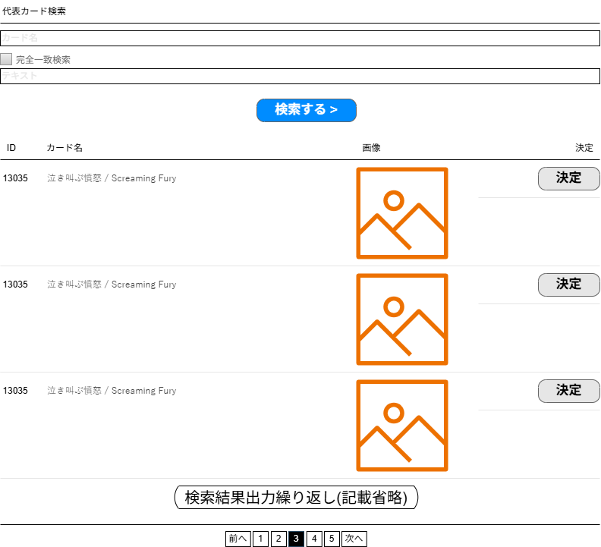

(2)

(3)

(4)

(6)
(5)

(7)

 | 識別ID |  |  | ラベル |  |  | 書式・制限 |  | 必須 |  | 最大値 | 初期値 |  | 画面部品の説明
 | 1 |  |  | カード名 |  |  | 文字列 |  | - |  |  |  |  | 検索対象は カード名（日）、カード名（英）
 | 2 |  |  | 完全一致検索 |  |  | チェックボックス |  | - |  |  |  |  | 選択した場合：カード名が完全に一致する代表カードのみ対象とする 未選択の場合：半角スペース、全角スペース、カンマで分割した単語で AND LIKE 検索
 | 3 |  |  | テキスト |  |  | 文字列 |  | - |  |  |  |  | 検索対象は テキスト（日）、テキスト（英） 半角スペース、全角スペース、カンマで分割した単語で AND LIKE 検索
 | 4 |  |  | 検索する |  |  | ボタン |  | - |  |  |  |  | 入力されたカード名、テキストをもとに検索を実行する
 | 5 |  |  | 代表カードの情報 |  |  | 各種 |  | - |  |  |  |  | 検索条件に合致する ID, カード名, カード画像を表示
 | 6 |  |  | 決定 |  |  | ボタン |  | - |  |  |  |  | 入力フォームの「代表カード」に値を反映してポップアップを閉じる
 | 7 |  |  | ページングUI |  |  | リンク |  | -

 | プレイヤー検索ポップアップ

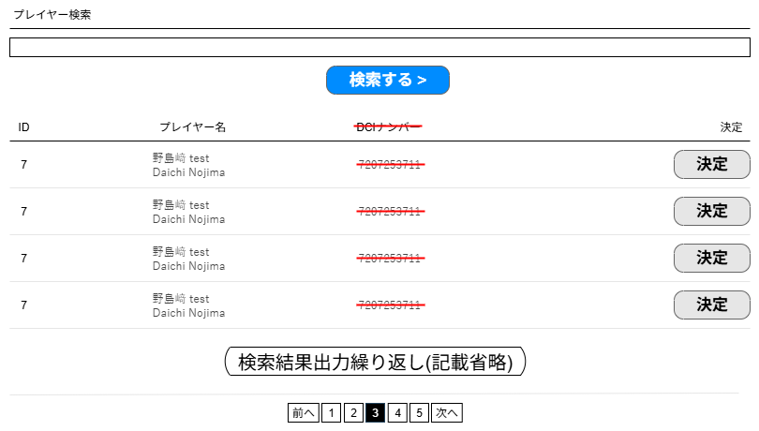
(1)

(2)

(3)
(4)

(5)

 | 識別ID |  |  | ラベル |  |  | 書式・制限 |  | 必須 |  | 最大値 | 初期値 |  | 画面部品の説明
 | 1 |  |  | プレイヤー名 |  |  | 文字列 |  | -
 | 2 |  |  | 検索する |  |  | ボタン |  | - |  |  |  |  | 入力されたプレイヤー名をもとに検索を実行する
 | 3 |  |  | プレイヤーの情報 |  |  | 各種 |  | - |  |  |  |  | 検索条件に合致する ID, プレイヤー名, DCIナンバーを表示 ※カスタマイズ対応、DCIナンバーを除去する
 | 4 |  |  | 決定 |  |  | ボタン |  | - |  |  |  |  | 入力フォームの「プレイヤー名」「DCIナンバー」に値を反映して ポップアップを閉じる ※カスタマイズ対応、DCIナンバーへの反映を除去する
 | 5 |  |  | ページングUI |  |  | リンク |  | -

 | イベント検索ポップアップ
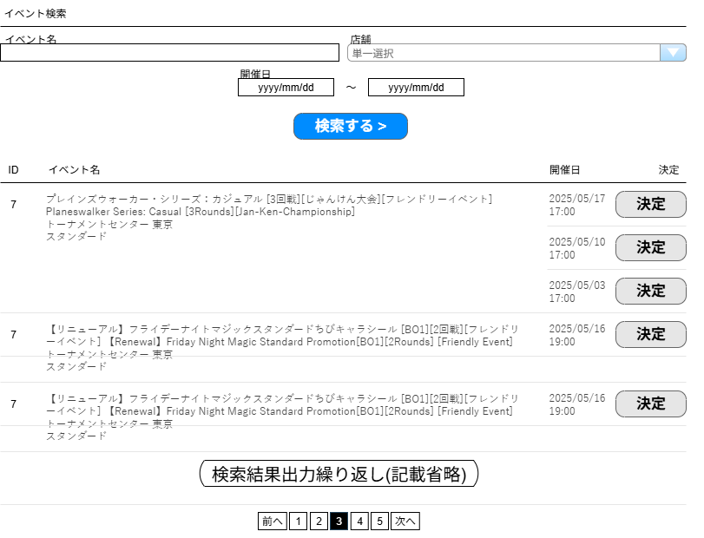

(1)
(2)

(3)
(4)

(5)

(6)
(7)

(8)

 | 識別ID |  |  | ラベル |  |  | 書式・制限 |  | 必須 |  | 最大値 | 初期値 |  | 画面部品の説明
 | 1 |  |  | イベント名 |  |  | 文字列 |  | -
 | 2 |  |  | 店舗 |  |  | セレクトボックス |  | - |  |  |  |  | サジェスト機能
 | 3 |  |  | 開催日(From) |  |  | 文字列 |  | - |  |  |  |  | カレンダー選択
 | 4 |  |  | 開催日(To) |  |  | 文字列 |  | - |  |  |  |  | カレンダー選択
 | 5 |  |  | 検索する |  |  | ボタン |  | - |  |  |  |  | 入力されたイベント名、店舗、開催日をもとに検索を実行する
 | 6 |  |  | イベントの情報 |  |  | 各種 |  | - |  |  |  |  | 検索条件に合致する ID, イベント名, 開催日を表示 同じイベントで開催日が複数登録されているデータはまとめて表示する
 | 7 |  |  | 決定 |  |  | ボタン |  | - |  |  |  |  | 入力フォームの「イベント名(日)」「イベント名(英)」「開催日」に 値を反映してポップアップを閉じる
 | 8 |  |  | ページングUI |  |  | リンク |  | -

 | デッキ情報複製ポップアップ

(1)
(2)

(3)

 | 識別ID |  |  | ラベル |  |  | 書式・制限 |  | 必須 |  | 最大値 | 初期値 |  | 画面部品の説明
 | 1 |  |  | 指定回数 |  |  | 数値 |  | △ |  |  |  |  | 複製する回数を指定 識別ID:2「複製保存」押下時は必須
 | 2 |  |  | 複製保存 |  |  | ボタン |  | - |  |  |  |  | 指定回数の値に沿って、デッキ情報を複製する
 | 3 |  |  | 複製新規 |  |  | ボタン |  | - |  |  |  |  | 現在表示中のデッキ情報を引き継ぎ、デッキ新規登録画面へ遷移する

デッキ登録CSVアップロード
ドキュメント名 |  |  |  |  | デッキ管理機能 |  |  |  | セクション
プロジェクト名 |  |  |  |  | サイトリニューアル |  |  |  | 作成者 |  | 城下 |  | 作成日 | 2025-05-07 | 更新者 | 更新日

機能No |  |  | M15-06 |  | 機能名 |  | デッキ登録CSVアップロード |  |  |  |  |  | 概要 | デッキ情報をCSVにて登録する

 | レイアウト図

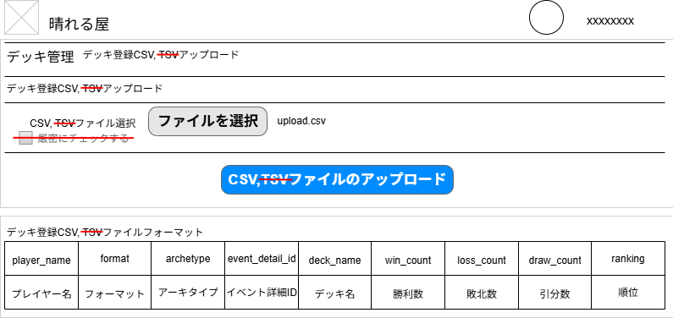

(1)
(2)
(3)

(4)

(5)

 | カスタマイズ説明

 |  | ・カスタマイズ要件
 |  |  | 現行システムをベースに下記カスタマイズを行う
 |  |  |  | ・TSVアップロードを廃止
 |  |  |  | ・厳密にチェックするチェックボックスは不要のため削除
 |  |  |  | ・旧デッキID、DCIナンバーは不要のため削除
 |  | ・カスタマイズ要件に記載の内容以外は現行踏襲とする。

 | 処理概要（★はカスタマイズ項目）

 |  | CSVファイルをアップロードして一括でデッキの新規登録・更新ができる。
 |  | デッキIDが一致するデッキがあれば更新。なければ新規登録。
 |  | 各項目の入力チェックを行い、エラーがあれば登録を中止してメッセージを表示する。
 |  |  | フォーマット名（英）が一致するフォーマットが存在すること。
 |  |  | アーキタイプ名（日/英）とフォーマットが一致するアーキタイプが存在すること。
 |  |  | イベント詳細IDを指定した場合は、IDが一致するイベント詳細が存在すること。
 |  |  | デッキ非公開フラグ=0 の場合、メインリストは必須。
 |  |  | 統率者戦フォーマットの場合、統率者は必須。カード名（日英）が一致するカードが存在すること。
 |  |  | メインリスト、サイドリストのカード枚数がフォーマットで規定されている最大数を超えるか最小数に満たない場合はエラー。
 |  | 統率者が登録される場合で、メインリストに統率者が含まれている場合はメインリストから除外する。
 |  | 代表カード名が設定されていたらカードイメージをセットする。設定がなければアーキタイプから代表カードのイメージをセットする。
 |  | デッキリスト公開の場合はデッキリストをDtbDeckCardに登録する。

 |  | ★画面の項目を一部除去する
 |  |  | ・表記されている「TSV」の文言を除去する
 |  |  | ・識別ID:3「厳密にチェックする」を除去する
 |  |  | ・ファイルフォーマットから「win_count（勝利数）」「loss_count（敗北数）」「draw_count（引分数）」を除去する
 |  | ★画面の変更にあわせて、CSVアップロード実行ロジック内に記載されている
 |  |  | ・ファイル拡張子「TSV」をエラー扱いにする処理を追加
 |  |  | ・「厳密にチェックする」が有効な場合に実行されている処理を除去する
 |  |  | ・項目「旧デッキID」「DCIナンバー」に関するエラーチェック、登録/更新処理を除去する
 |  |  |  | ※CSVの項目はシート「デッキ登録CSV」を参照

 | 識別ID |  |  | ラベル |  | 書式・制限 |  | 必須 |  | 最大値 | 初期値 | 画面部品の説明
 | 1 |  |  | CSVファイル選択 |  | ファイル |  | - |  |  |  | ※カスタマイズ対応、現行の表記から「TSV」を除去
 | 2 |  |  | ファイルを選択 |  | ボタン |  | - |  |  |  | ボタン押下で、OS標準のファイル選択ウィンドウを表示
 | 3 |  |  | 厳密にチェックする |  | チェックボックス |  | - |  |  |  | ※カスタマイズ対応、項目を除去する
 | 4 |  |  | CSVファイルの アップロード |  | ボタン |  | - |  |  |  | CSVファイルのアップロードと入力チェックを実施。 「処理概要」を参照。
 | 5 |  |  | デッキ登録CSV フォーマット |  | テーブル |  | - |  |  |  | 登録/更新に使用するCSVのファイルをーマットをテーブルで表現 画面に入りきれない場合はスクロールできるようにする ※CSVの項目はシート「デッキ登録CSV」を参照

アーキタイプ管理(検索入力)
ドキュメント名 |  |  |  |  | デッキ管理機能 |  |  |  | セクション
プロジェクト名 |  |  |  |  | サイトリニューアル |  |  |  | 作成者 |  | 城下 |  | 作成日 | 2025-05-02 | 更新者 | 更新日

機能No |  |  | M15-08 |  | 機能名 |  | アーキタイプ管理(検索入力) |  |  |  |  |  | 概要 | キーワード、カテゴリ、価格などでアーキタイプを検索。

 | レイアウト図
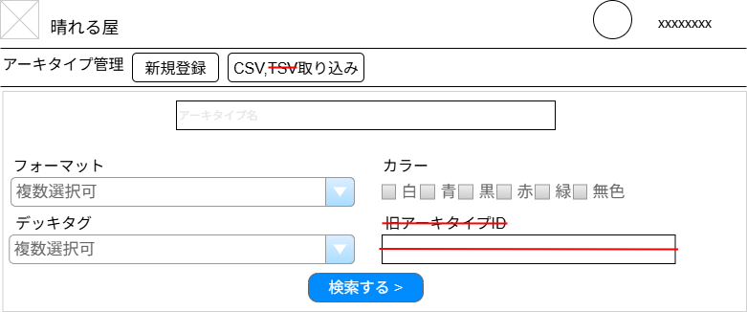

(1)
(2)

(3)

(5)
(4)

(7)
(6)

(8)

 | カスタマイズ説明

 |  | ・カスタマイズ要件
 |  |  | ・現行の「旧アーキタイプID」を削除
 |  |  | ・TSVアップロードを廃止
 |  | ・カスタマイズ要件に記載の内容以外は現行踏襲とする。

 | 処理概要（★はカスタマイズ項目）

 |  | 条件を指定して、登録されているアーキタイプの検索ができる

 |  | ★画面上の項目を一部除去する
 |  |  | ・識別ID:5「旧アーキタイプID」を除去する
 |  |  | ・識別ID:8「CSV,TSV取り込み」→「CSV取り込み」に表記を差し替える
 |  | ★画面の変更にあわせて、検索実行ロジック内に記載されている
 |  |  | ・検索項目「旧アーキタイプID」を除去する

 | 識別ID |  |  | ラベル |  | 書式・制限 |  | 必須 |  | 最大値 | 初期値 | 画面部品の説明
 | 1 |  |  | 新規登録 |  | ボタン |  | - |  |  |  | ボタン押下でアーキタイプ編集の登録フォームへ遷移する
 | 2 |  |  | CSV取り込み |  | ボタン |  | - |  |  |  | ボタン押下でアーキタイプ登録CSVアップロードへ遷移する ※カスタマイズ対応、TSVの表記を除去する
 | 3 |  |  | アーキタイプ名 |  | テキスト |  | -
 | 4 |  |  | フォーマット |  | セレクトボックス (複数選択) |  | - |  |  |  | サジェスト機能
 | 5 |  |  | カラー |  | チェックボックス |  | -
 | 6 |  |  | デッキタグ |  | セレクトボックス (複数選択) |  | - |  |  |  | サジェスト機能
 | 7 |  |  | 旧アーキタイプID |  | 文字列 |  | - |  |  |  | ※カスタマイズ対応、項目を除去する
 | 8 |  |  | 検索する > |  | ボタン |  | - |  |  |  | 入力項目一覧で設定された値をもとに検索を実行する

アーキタイプ管理(検索結果)
ドキュメント名 |  |  |  |  | デッキ管理機能 |  |  |  | セクション
プロジェクト名 |  |  |  |  | サイトリニューアル |  |  |  | 作成者 |  | 城下 |  | 作成日 | 2025-05-02 | 更新者 | 更新日

機能No |  |  | M15-08 |  | 機能名 |  | アーキタイプ管理(検索結果) |  |  |  |  |  | 概要 | アーキタイプ管理(検索入力)で検索した結果を一覧表示。

 | レイアウト図
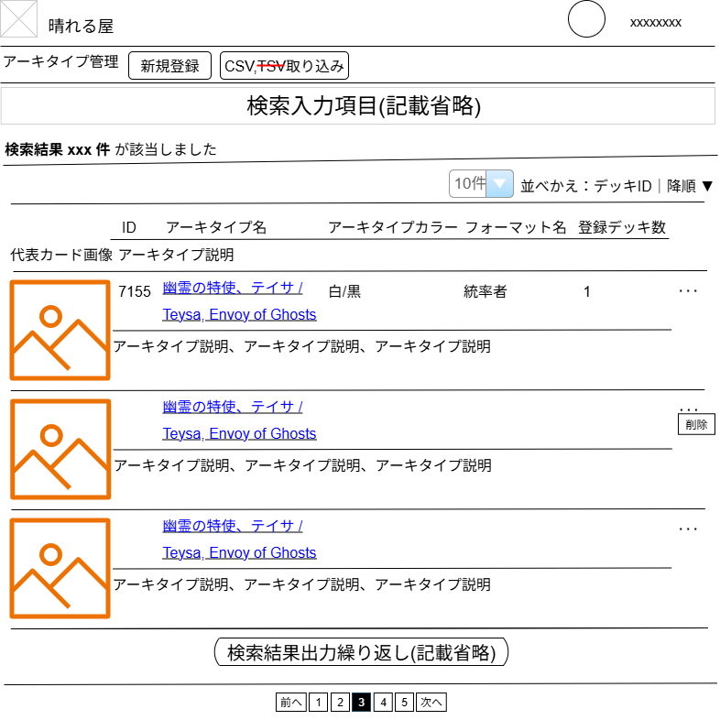

(1)
(2)

(3)
(5)
(6)
(4)

(7)

(8)

(9)

 | カスタマイズ説明

 |  | ・カスタマイズ要件
 |  |  | ・TSVアップロードを廃止
 |  | ・カスタマイズ要件に記載の内容以外は現行踏襲とする。

 | 処理概要（★はカスタマイズ項目）

 |  | アーキタイプ検索結果を一覧表示する。表示後、以下の操作ができる。
 |  |  | 検索結果一覧表示から個別にアーキタイプの編集画面へ遷移できる。
 |  |  | 検索結果一覧表示から個別にアーキタイプの削除ができる。

 |  | ★画面上の項目を一部除去する
 |  |  | ・識別ID:11「CSV,TSV取り込み」→「CSV取り込み」に表記を差し替える

 | 識別ID |  |  | ラベル |  | 書式・制限 |  | 必須 |  | 最大値 | 初期値 | 画面部品の説明
 | 1 |  |  | 新規登録 |  | ボタン |  | - |  |  |  | ボタン押下でアーキタイプ編集の登録フォームへ遷移する
 | 2 |  |  | CSV取り込み |  | ボタン |  | - |  |  |  | ボタン押下でアーキタイプ登録CSVアップロードへ遷移する ※カスタマイズ対応、TSVの表記を除去する
 | 3 |  |  | 該当件数 |  | 数値 |  | - |  |  |  | アーキタイプ管理(検索入力)で設定された条件に合致する アーキタイプの件数
 | 4 |  |  | 件数 |  | 単一選択 |  | - |  |  |  | 選択肢: 10件 50件 100件 300件 500件 1000件 2000件 10000件 12000件 選択された件数でページを再表示する
 | 5 |  |  | 並べかえ: 項目 |  | 単一選択 |  | - |  |  |  | 選択肢: アーキタイプID アーキタイプ名 登録アーキタイプ数 項目を選択すると、ソート順選択に切り替わる
 | 6 |  |  | 並べ替え: ソート順 |  | 単一選択 |  | - |  |  |  | 選択肢: 昇順 降順 ソート順を選択すると画面を設定された項目、ソート順で画面を再描画する
 | 7 |  |  | アーキタイプ情報 |  | 各種 |  | - |  |  |  | アーキタイプの情報を設定されている件数ぶん出力する アーキタイプ名をクリックすると編集画面へ遷移する
 | 8 |  |  | ポップアップメニュー （…） |  | ボタン |  | - |  |  |  | 当該アーキタイプに対するポップアップメニューを表示する ・削除 確認ダイアログを表示し、OKを選択したらアーキタイプを削除する
 | 9 |  |  | ページングUI |  | リンク |  | -

アーキタイプ編集
ドキュメント名 |  |  |  |  | デッキ管理機能 |  |  |  | セクション
プロジェクト名 |  |  |  |  | サイトリニューアル |  |  |  | 作成者 |  | 城下 |  | 作成日 | 2025-05-02 | 更新者 | 更新日

機能No |  |  | M15-09 |  | 機能名 |  | アーキタイプ編集 |  |  |  |  |  | 概要 | アーキタイプの各種情報を編集する。

 | レイアウト図
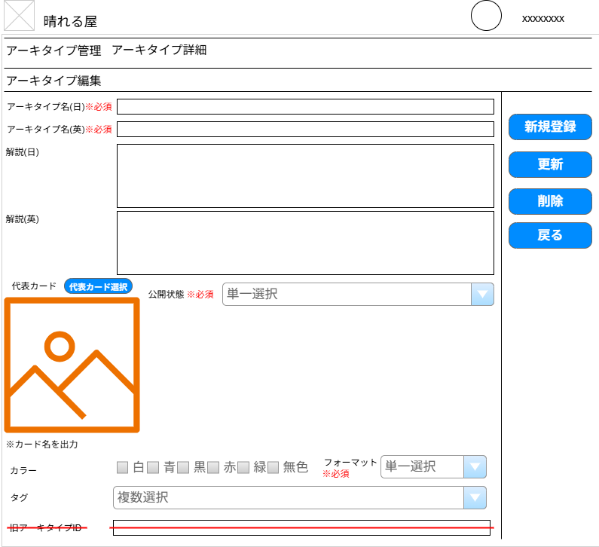

(1)

(2)
(12)
(3)
(13)

(14)
(4)
(15)

(6)
(5)
(7)
選択肢変更

(9)

(8)
(10)

(11)

 | カスタマイズ説明
 | ・カスタマイズ要件
 |  | ・旧アーキタイプIDは不要のため削除
 |  | ・限定公開というステータスは廃止とする
 | ・カスタマイズ要件に記載の内容以外は現行踏襲とする。

 | 処理概要（★はカスタマイズ項目）

 |  | 画面上の各項目を入力して、アーキタイプの新規登録および登録済みアーキタイプの内容変更ができる。
 |  | 登録済みアーキタイプを対象とする場合、当該アーキタイプの削除ができる。
 |  | 代表カード選択ボタン押下時の動作は、[デッキ編集]シートに記載の「代表カード検索ポップアップ」と同一
 |  |  | 代表カード検索ポップアップ

 |  | 登録・更新時
 |  |  | 代表カードのカードイメージをセットする。

 |  | ★画面上の項目を除去する
 |  |  | ・識別ID:6「公開状態」の選択肢「限定公開」を除去する
 |  |  | ・識別ID:10「旧アーキタイプID」を除去する
 |  | ★画面の変更にあわせて、登録/更新ロジック内に記載されている
 |  |  | ・項目「公開状態」の選択肢「限定公開」を登録/更新できないようにする
 |  |  | ・項目「旧アーキタイプID」を除去する

 | 識別ID |  |  | ラベル |  | 書式・制限 |  | 必須 |  | 最大値 | 初期値 | 画面部品の説明
 | 1 |  |  | アーキタイプ名(日) |  | 文字列 |  | 〇 |  | 255文字
 | 2 |  |  | アーキタイプ名(英) |  | 文字列 |  | 〇 |  | 255文字
 | 3 |  |  | 解説(日) |  | テキストボックス |  | - |  | 1024文字
 | 4 |  |  | 解説(英) |  | テキストボックス |  | - |  | 1024文字
 | 5 |  |  | 代表カード |  | 画像 |  | -
 | 6 |  |  | 代表カード選択 |  | ボタン |  | - |  |  |  | 代表カード検索ポップアップ
 | 7 |  |  | 公開状態 |  | セレクトボックス |  | - |  |  |  | 選択肢: 公開, 非公開, 限定公開 ※カスタマイズ対応、「限定公開」を除去する
 | 8 |  |  | カラー |  | チェックボックス |  | -
 | 9 |  |  | フォーマット |  | セレクトボックス |  | 〇
 | 10 |  |  | タグ |  | セレクトボックス |  | - |  |  |  | サジェスト機能
 | 11 |  |  | 旧アーキタイプID |  | 文字列 |  | - |  |  |  | ※カスタマイズ対応、項目を除去する
 | 12 |  |  | 新規登録 |  | ボタン |  | - |  |  |  | 登録時のみ表示。 フォーム入力チェックを実施。 OKであれば登録を実施、NGがあればエラー内容を表示する。
 | 13 |  |  | 更新 |  | ボタン |  |  |  |  |  | 編集時のみ表示。 フォーム入力チェックを実施。 OKであれば更新を実施、NGがあればエラー内容を表示する。
 | 14 |  |  | 削除 |  | ボタン |  | - |  |  |  | 編集時のみ表示。 現在表示中のデッキ情報削除を確認するJSダイアログを表示 「OK」押下で削除を実行する
 | 15 |  |  | 戻る |  | ボタン |  | - |  |  |  | ひとつ前のページに戻る

アーキタイプ登録CSVアップロード
ドキュメント名 |  |  |  |  | デッキ管理機能 |  |  |  | セクション
プロジェクト名 |  |  |  |  | サイトリニューアル |  |  |  | 作成者 |  | 城下 |  | 作成日 | 2025-05-07 | 更新者 | 更新日

機能No |  |  | M15-10 |  | 機能名 |  | アーキタイプ登録CSVアップロード |  |  |  |  |  | 概要 | アーキタイプ情報をCSVにて登録が可能

 | レイアウト図
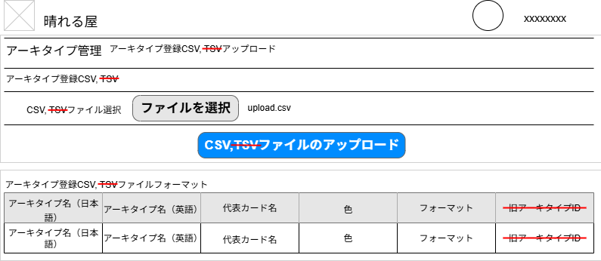

(1)
(2)

(3)

(4)

 | カスタマイズ説明
 | ・カスタマイズ要件
 |  | 現行システムをベースに下記カスタマイズを行う
 |  |  | ・TSVアップロードを廃止
 |  |  | ・旧アーキタイプIDは不要のため削除
 | ・カスタマイズ要件に記載の内容以外は現行踏襲とする。

 | 処理概要（★はカスタマイズ項目）

 |  | CSVファイルをアップロードして一括でアーキタイプの新規登録・更新ができる。
 |  | フォーマット名（英）が一致するフォーマットが存在しない場合は登録を中止してメッセージを表示する。
 |  | アーキタイプ名（日本語）、アーキタイプ名（英語）、フォーマットが全て一致するアーキタイプがあれば更新。なければ新規登録。
 |  | 代表カード名が設定されていたら、カード名（英）と一致するカードを検索し、
 |  |  | そのカード画像（Foil、プロモではないカード）を代表カードのイメージとしてセットする。

 |  | ★画面上の項目を一部除去する
 |  |  | ・表記されている「TSV」の文言を除去する
 |  |  | ・識別ID:4「アーキタイプ登録CSVフォーマット」から「旧アーキタイプID」を除去する
 |  | ★画面の変更にあわせて、CSVアップロード実行ロジック内に記載されている
 |  |  | ・ファイル拡張子「TSV」をエラー扱いにする処理を追加
 |  |  | ・項目「旧アーキタイプID」に関するエラーチェック、登録/更新処理を除去する
 |  |  |  | ※CSVの項目はシート「アーキタイプ登録CSV」を参照

 | 識別ID |  |  | ラベル |  | 書式・制限 |  | 必須 |  | 最大値 | 初期値 | 画面部品の説明
 | 1 |  |  | CSVファイル選択 |  | ファイル |  | - |  |  |  | 現行の表記から「TSV」を除去
 | 2 |  |  | ファイルを選択 |  | ボタン |  | - |  |  |  | ボタン押下で、OS標準のファイル選択ウィンドウを表示
 | 3 |  |  | CSVファイルの アップロード |  | ボタン |  | - |  |  |  | CSVファイルのアップロードと入力チェックを実施、 OKなら登録/更新を実施、エラーがあればエラーの内容を画面上に表示する
 | 4 |  |  | アーキタイプ登録CSV フォーマット |  | テーブル |  | - |  |  |  | 登録/更新に使用するCSVのファイルをーマットをテーブルで表現 画面に入りきれない場合はスクロールできるようにする ※CSVの項目はシート「アーキタイプ登録CSV」を参照

直近の大会管理
ドキュメント名 |  |  |  |  | デッキ管理機能 |  |  |  | セクション
プロジェクト名 |  |  |  |  | サイトリニューアル |  |  |  | 作成者 |  | 城下 |  | 作成日 | 2025-05-07 | 更新者 | 更新日

機能No |  |  | F06-10 |  | 機能名 |  | 直近の大会管理 |  |  |  |  |  | 概要 | 直近の大会(フロントのデッキ検索画面上に表示)の情報を更新する

 | レイアウト図
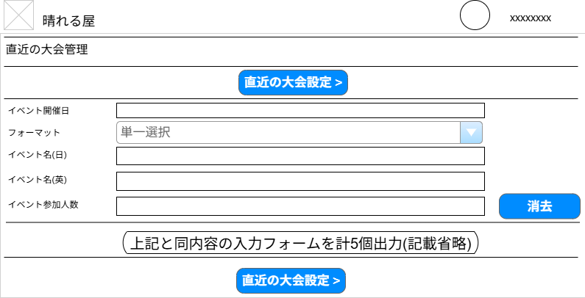

(1)

(2)
(3)

(4)

(5)
(7)
(6)

(1)

 | カスタマイズ説明
 | ・カスタマイズ要件
 |  | なし
 | ・カスタマイズ要件に記載の内容以外は現行踏襲とする。

 | 処理概要（★はカスタマイズ項目）

 |  | 各項目を入力して、直近の大会を5大会まで登録できる。
 |  | 登録された直近の大会はフロントのデッキ検索画面上に表示される。

 | 識別ID |  |  | ラベル |  | 書式・制限 |  | 必須 |  | 最大値 | 初期値 | 画面部品の説明
 | 1 |  |  | 直近の大会設定 > |  | ボタン |  | - |  |  |  | フォームに入力した情報で入力チェックを実施。 OKであれば更新を実施、NGがあればエラー内容を表示する。
 | 2 |  |  | イベント開催日 |  | テキスト（日付） YYYY-MM-DD HH:ii |  | △ |  |  |  | 識別ID1-5のいずれかが入力されている場合は必須
 | 3 |  |  | フォーマット |  | セレクトボックス |  | △ |  |  |  | 識別ID1-5のいずれかが入力されている場合は必須
 | 4 |  |  | イベント名(日) |  | テキスト |  | △ |  | 255文字 |  | 識別ID1-5のいずれかが入力されている場合は必須
 | 5 |  |  | イベント名(英) |  | テキスト |  | △ |  | 255文字 |  | 識別ID1-5のいずれかが入力されている場合は必須
 | 6 |  |  | イベント参加人数 |  | 数値 |  | △ |  | 99999999 |  | 識別ID1-5のいずれかが入力されている場合は必須
 | 7 |  |  | 消去 |  | ボタン |  | - |  |  |  | 押下すると、識別ID:1(イベント開催日) から 識別ID:5(イベント参加人数) に 入力されている内容を消去/リセットする

